Лист1
1. Тестовое покрытие требований

Как мы знаем, эта группа метрик позволит оценить, насколько мы проработали требования (user story) к ПО и определить уязвимые места.
Узнаем тестовое покрытие требования
Формула выглядит так

Вот наши требования, их 6.
Форма в себе имеет: -выпадающий список с марками машин. В котором содержаться марки в алфавитном порядке. -после выбора марки, юзер должен перейти к второму выпадающему списку и выбрать модель машины. Которые также содержатся в списке в алфавитном порядке. -поле ввода, в которое возможно ввести только цифры пробега в милях, количество ввода символов - это максимальный пробег. -кнопка отменить, по нажатию на которую форма закрывается. -кнопка добавить, которая становится активной после того как все выбрано и заполнено. -после всех манипуляций, на страничке должен добавится автомобиль с выбранными характеристиками.

Используя технику "Эквивалентного разбиения" я написал 13 тест-кейков.
Теперь наша формула выглядит так: 13/6= 2,2
Вывод: Исходя из наших расчетов у нас получилось 2,2 теста на одно требование. Этого не в полной мере достаточно для покрытия функционала. Но есть также слабые места, так как тесты распределены не равномерно по требованиям. Например на поле "Brand" составлен только один тест-кейс. Что означает возможное наличие еще дефектов и риски в дальнейшем. Так же мы видим наши слабіе места,где дефектов больше всего. У нас это поле "Mileage"

2.Эфективность тестов и тестовых наборов
В задании нам нужно было протестировать форму fuel expenses на сайте https://qauto2.forstudy.space/panel/expenses без тех задания.
Вот эта форма
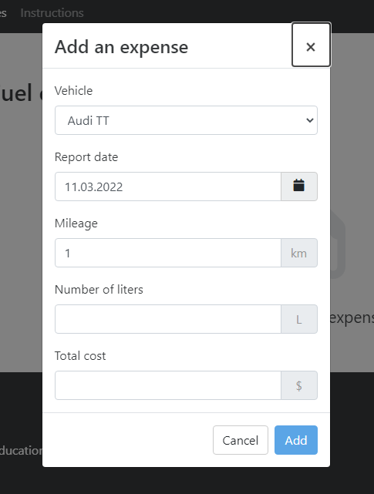

Тестируя эту форму я создал и выполнил 29 тест-кейсов. Обнаружил и завел 6 багов. Теперь исходя из формулы можем посчитать эфективность моих тестов

Получаем 6/29= 0,20
Вывод: Эта метрика позволяет нам посмотреть сколько ошибок в среднем позволяют найти мои кейсы. То есть чтоб найти одну ошибку мне нужно сделать 5 тестов. Я думаю это говорит о том, что техника тест дизайна не на высшем уровне. В дальнейшем применяя эту метрику я смогу следить за тенденцией изменения свох навыков в применении техник тест дизайна.

